Lehrerliste
Soll-Anrechnungen Ã¼bertragen
Soll-Anrechnungen Ã¼bertragen
Name | Fach 1 | Fach 2 | Fach 3 | Fach 4 | Fach 5 | Fach 6 | Fach 7 | Fach 8 | Fach 9 | Fach 10 | Fach 11 | Fach 12 | Fach 13 | Fach 14 | Fach 15 | Fach 16 | Fach 17 | Fach 18 | Fach 19 | Fach 20 | Klassenleitung | Soll-Anrechnungen | MaxUeberlast | MaxUnterlast
L1 | D | D G1 | D L1 | DaZ ERG | DaZ ERG 5.1 | DaZ ERG 6.1 | D LRS 5.1 | D LRS 6.1 | KU | KU G1 |  | LRat | Meth ERG | MiAs | Namibia | NBTR1 |  |  |  |  | 05A | 16.597 | 1 | 1
L2 | DelF | DelF Jg 8 | F | F Fö | F G1 | F L1 |  | M | M Fö | M Ver1 | M G1 | M L1 | MFö | MiAs | MVer1 | NBTR1 | UV |  |  |  | 08C | 25.25 | 1 | 1
L3 | D | D G1 | D L1 | DaZ ERG | DaZ ERG 5.1 | DaZ ERG 6.1 | D LRS 5.1 | D LRS 6.1 | ER | ER G1 |  | LQ ERG | MiAs | NBTR1 | UV |  |  |  |  |  | 10A | 18 | 1 | 1
L4 | BI | BI K1 | BI G1 | BI L1 | BI-AG | BT | LI G1 | LRat | MiAs | NBTR1 | RB | RB2 | UV | D | D G1 | D L1 |  |  |  |  |  | 9.636 | 1 | 1
L5 | E | E Fö | E G1 | E L1 | E Ver1 | MiAs | NBTR1 | SB1 | SP | SP G1 | Swi1 | UV |  |  |  |  |  |  |  |  | 06D | 24.376 | 1 | 1
L6 | MiAs | NBTR1 | SB1 | SP | SP G1 | Swi1 | UV |  |  |  |  |  |  |  |  |  |  |  |  |  | 09A | 23.73 | 1 | 1
L7 | AG | BI | BI K1 | BI G1 | BI L1 | BI-AG | CH | CH G1 | MiAs | NBTR1 | UV |  |  |  |  |  |  |  |  |  | 08F | 15.412 | 1 | 1
L8 | EK | EK G1 | EK K1 | EK L1 | MiAs | NBTR1 | SW G1 | SW L1 | SZ G1 | UV | WiPo |  |  |  |  |  |  |  |  |  | 08D | 21.919 | 1 | 1
L9 | EK | EK G1 | EK K1 | EK L1 | D | D G1 | D L1 | DaZ ERG | DaZ ERG 5.1 | DaZ ERG 6.1 | D LRS 5.1 | D LRS 6.1 |  |  |  |  |  |  |  |  |  | 13 | 1 | 1
L10 | D | D G1 | D L1 | DaZ ERG | DaZ ERG 5.1 | DaZ ERG 6.1 | D LRS 5.1 | D LRS 6.1 | IKTreff | LI G1 | MiAs | NBTR1 | PL G1 | PP | UV | PP1 | PP2 |  |  |  |  | 24.123 | 1 | 1
L11 | M | M Fö | M Ver1 | M G1 | M L1 | MFö | MiAs | MVer1 | NBTR1 | UV |  |  |  |  |  |  |  |  |  |  |  | 15.817 | 1 | 1
L12 | D | D G1 | D L1 | DaZ ERG | DaZ ERG 5.1 | DaZ ERG 6.1 | D LRS 5.1 | D LRS 6.1 |  | LQ ERG | MiAs | NBTR1 | UV | WiPo | SW G1 | SW L1 | SZ G1 |  |  |  | 06C | 24.531 | 1 | 1
L13 | DelF | DelF Jg 8 | F | F Fö | F G1 | F L1 | KR | KR G1 | Med | MiAs | NBTR1 | UV | KR1 | KR2 |  |  |  |  |  |  | 09A | 17.161 | 1 | 1
L14 | GE | GE G1 | GZ G1 | MiAs | NBTR1 | SB1 | SP | SP G1 | Swi1 | UV |  |  |  |  |  |  |  |  |  |  |  | 20.487 | 1 | 1
L16 | KU | KU G1 | MiAs | NBTR1 | UV | F | F Fö | F G1 |  |  |  |  |  |  |  |  |  |  |  |  |  | 7 | 1 | 1
Dck | LQ ERG | M | M Fö | M Ver1 | M G1 | M L1 | MFö | MiAs | MVer1 | NBTR1 | PA G1 | PA L1 | UV |  |  |  |  |  |  |  | 07E | 24.731 | 1 | 1
L17 | M | M Fö | M Ver1 | M G1 | M L1 | MFö | MiAs | MVer1 | NBTR1 | PH | PH G1 | UV |  |  |  |  |  |  |  |  |  | 24.548 | 1 | 1
L18 | E | E Fö | E G1 | E L1 | E Ver1 | KU | KU G1 | MiAs | NBTR1 | UV |  |  |  |  |  |  |  |  |  |  | 06B | 17.529 | 1 | 1
L19 | E | E Fö | E G1 | E L1 | E Ver1 | MiAs | NBTR | San | UV |  |  |  |  |  |  |  |  |  |  |  |  | 15.416 | 1 | 1
L20 | EK | EK G1 | EK K1 | EK L1 | HS | LRat | MiAs | NBTR | SB1 | SP | SP G1 | Swi1 | UV |  |  |  |  |  |  |  |  | 6.19 | 1 | 1
L21 | DelF | DelF Jg 8 | E | E Fö | E G1 | E L1 | E Ver1 | F | F Fö | F G1 | F L1 | LQ ERG | MiAs | NBTR | UV |  |  |  |  |  | 07B | 15.83 | 1 | 1
L22 | BI | BI K1 | BI G1 | BI L1 | BI-AG | LeseAG | MiAs | NBTR | RB2 | UV |  |  |  |  |  |  |  |  |  |  |  | 0 | 1 | 1
L23 | D | D G1 | D L1 | DaZ ERG | DaZ ERG 5.1 | DaZ ERG 6.1 | D LRS 5.1 | D LRS 6.1 | IKTreff | KL_Erg | KR | KR G1 |  | Meth ERG | MiAs | NBTR | UV | KR1 | KR2 |  | 05C | 13.877 | 1 | 1
L24 | DelF | DelF Jg 8 | F | F Fö | F G1 | F L1 | I0 G1 | MiAs | NBTR | PP | UV | PP1 | PP2 |  |  |  |  |  |  |  | 10A | 8.285 | 1 | 1
L25 | BI | BI K1 | BI G1 | BI L1 | CH | CH G1 |  |  |  |  |  |  |  |  |  |  |  |  |  |  |  | 25.933 | 1 | 1
L26 | Entl | M | M Fö | M Ver1 | M G1 |  | MFö | MiAs | MVer1 | NBTR | PH | PH G1 | UV |  |  |  |  |  |  |  | 08F | 13.729 | 1 | 1
L27 | LoT | LRat | M | M Fö | M Ver1 | M G1 | M L1 | MFö | MiAs | MVer1 | NBTR1 | PH | PH G1 | UV | Milena |  |  |  |  |  | 08D | 19.147 | 1 | 1
L29 | AG | KR | KR G1 | M | M Fö | M Ver1 | M G1 | M L1 | MFö | MiAs | MVer1 | NBTR1 | UV | KR1 | KR2 | Li G1 |  |  |  |  | 07A | 18.112 | 1 | 1
L30 | M | M Fö | M Ver1 | M G1 | M L1 | MFö | MiAs | MVer1 | NBTR1 | UV | E | E Fö | E G1 | E L1 | E Ver1 |  |  |  |  |  | 09C | 12.594 | 1 | 1
L31 |  |  |  |  |  |  |  |  |  |  |  |  |  |  |  |  |  |  |  |  |  | 0 | 1 | 1
L32 | MiAs | NBTR1 | UV | BI | BI K1 | BI G1 | BI L1 | D | D G1 | D L1 |  |  |  |  |  |  |  |  |  |  |  | 13 | 1 | 1
L33 | E | E Fö | E G1 | E L1 | E Ver1 | EK | EK G1 | EK K1 | EK L1 | LRat | MiAs | NBTR1 | PP | UV | PP1 | PP2 |  |  |  |  | 08A | 11.973 | 1 | 1
L35 | D | D G1 | D L1 | DaZ ERG | DaZ ERG 5.1 | DaZ ERG 6.1 | D LRS 5.1 | D LRS 6.1 |  | MiAs | NBTR1 | SW G1 | SW L1 | SZ G1 | UV | WiPo |  |  |  |  | 09D | 13.957 | 1 | 1
L36 | IF | IF G1 | IF K1 | M | M Fö | M Ver1 | M G1 | M L1 | MFö | MiAs | MVer1 | NBTR1 | UV |  |  |  |  |  |  |  | 06E | 14.706 | 1 | 1
L37 | E | E Fö | E G1 | E L1 | E Ver1 | MiAs | NBTR1 | SB1 | SP | SP G1 | Swi1 | UV |  |  |  |  |  |  |  |  | 06E | 17.454 | 1 | 1
L38 |  |  |  |  |  |  |  |  |  |  |  |  |  |  |  |  |  |  |  |  |  | 0 | 1 | 1
L39 | E | E Fö | E G1 | E L1 | E Ver1 | MiAs | NBTR1 | UV |  |  |  |  |  |  |  |  |  |  |  |  |  | 0 | 1 | 1
L40 |  |  |  |  |  |  |  |  |  |  |  |  |  |  |  |  |  |  |  |  |  | 0 | 1 | 1
L42 | DelF | DelF Jg 8 | F | F Fö | F G1 | F L1 | IKTreff | L9 G1 | L9 K1 | DaZ ERG | MiAs | NBTR1 | UV |  |  |  |  |  |  |  |  | 23.891 | 1 | 1
L43 |  |  |  |  |  |  |  |  |  |  |  |  |  |  |  |  |  |  |  |  |  | 2.25 | 1 | 1
L44 |  |  |  |  |  |  |  |  |  |  |  |  |  |  |  |  |  |  |  |  |  | 0 | 1 | 1
L45 | MiAs | NBTR1 | SW G1 | SW L1 | SZ G1 | UV | WiPo | E | E Fö | E G1 | E L1 | E Ver1 |  |  |  |  |  |  |  |  | 06A | 24.457 | 1 | 1
L46 | D | D G1 | D L1 | DaZ ERG | DaZ ERG 5.1 | DaZ ERG 6.1 | D LRS 5.1 | D LRS 6.1 | E | E Fö | E G1 | E L1 | E Ver1 | IKTreff | MiAs | UV |  |  |  |  | 06D | 23.632 | 1 | 1
L47 | IF | IF G1 | IF K1 | M | M Fö | M Ver1 | M G1 | M L1 | MFö | MiAs | MVer1 | NBTR1 | UV | LI G1 |  |  |  |  |  |  | 10C | 23.961 | 1 | 1
L48 | DelF | DelF Jg 8 | EK | EK G1 | EK K1 | EK L1 | F | F Fö | F G1 | F L1 | MiAs | NBTR1 | UV |  |  |  |  |  |  |  | 10B | 24.716 | 1 | 1
L49 | D | D G1 | D L1 | DaZ ERG | DaZ ERG 5.1 | DaZ ERG 6.1 | D LRS 5.1 | D LRS 6.1 | LI G1 | MiAs | NBTR1 | RB | RB2 | SW G1 | SW L1 | SZ G1 | UV |  |  |  | 07C | 5.75 | 1 | 1
L50 | Entl | LoT | M | M Fö | M Ver1 | M G1 | M L1 | MFö | MiAs | MVer1 | NBTR1 | PH | PH G1 | UV |  |  |  |  |  |  | 10B | 11.055 | 1 | 1
L51 | BAND | MiAs | MU | MU G1 | NBTR1 | PL G1 | PP | UV | PP1 | PP2 |  |  |  |  |  |  |  |  |  |  |  | 25.711 | 1 | 1
L52 |  |  |  |  |  |  |  |  |  |  |  |  |  |  |  |  |  |  |  |  |  | 1 | 1 | 1
L53 | D | D G1 | D L1 | DaZ ERG | DaZ ERG 5.1 | DaZ ERG 6.1 | D LRS 5.1 | D LRS 6.1 |  | MiAs | NBTR1 | SB1 | SP | SP G1 | Swi1 | UV |  |  |  |  | 09B | 15.901 | 1 | 1
L54 | D | D G1 | D L1 | DaZ ERG | DaZ ERG 5.1 | DaZ ERG 6.1 | D LRS 5.1 | D LRS 6.1 |  | LQ ERG | MiAs | NBTR1 | SW G1 | SW L1 | SZ G1 | UV | WiPo |  |  |  | 06A | 20.352 | 1 | 1
L55 | ASP | EK | EK G1 | EK K1 | EK L1 | KL_Erg | M | M Fö | M Ver1 | M G1 | M L1 | Meth ERG | MFö | MiAs | MVer1 | StrPr |  |  |  |  | 05D | 20.849 | 1 | 1
L56 |  |  |  |  |  |  |  |  |  |  |  |  |  |  |  |  |  |  |  |  |  | 0 | 1 | 1
L58 | KU | KU G1 | MiAs | NBTR1 | PA G1 | PA L1 | UV |  |  |  |  |  |  |  |  |  |  |  |  |  | 07B | 24.911 | 1 | 1
L61 | AG | E | E Fö | E G1 | E L1 | E Ver1 | IF | IF G1 | IF K1 | LRat | MiAs | NBTR1 | UV |  |  |  |  |  |  |  | 07D | 16.548 | 1 | 1
L62 | MiAs | MU | MU G1 | NBTR1 | PA G1 | PA L1 | UV |  |  |  |  |  |  |  |  |  |  |  |  |  |  | 18.618 | 1 | 1
L64 | KR | KR G1 | L9 G1 | L9 K1 | KR1 | KR2 | MiAs | MU | MU G1 | NBTR1 | ORCH | UV | VPL | VPL Treff |  |  |  |  |  |  |  | 24.635 | 1 | 1
L65 | BI | BI K1 | BI G1 | BI L1 | BI-AG | M | M Fö | M Ver1 | M G1 | M L1 | MFö | MiAs | MVer1 | NBTR1 | UV |  |  |  |  |  | 08E | 12.524 | 1 | 1
L66 | BI | BI K1 | BI G1 | BI L1 | BI-AG | CH | CH G1 | MiAs | NBTR1 | SdV | UV |  |  |  |  |  |  |  |  |  | 08A | 18.815 | 1 | 1
L67 | BT | EK | EK G1 | EK K1 | EK L1 | MiAs | NBTR1 | UV |  |  |  |  |  |  |  |  |  |  |  |  |  | 14.129 | 1 | 1
L68 | CHOR | KR | KR G1 | L9 G1 | L9 K1 | KR1 | KR2 | MiAs | MU | MU G1 | NBTR1 | UV |  |  |  |  |  |  |  |  |  | 15.413 | 1 | 1
L69 | BI | BI K1 | BI G1 | BI L1 | BI-AG | CH | CH G1 | MiAs | NBTR1 | UV |  |  |  |  |  |  |  |  |  |  |  | 13.78 | 1 | 1
L70 |  |  |  |  |  |  |  |  |  |  |  |  |  |  |  |  |  |  |  |  |  | 0 | 1 | 1
L71 | BAND | ER | ER G1 | GE | GE G1 | GZ G1 | MiAs | NBTR1 | TK | UV |  |  |  |  |  |  |  |  |  |  | 10D | 24.412 | 1 | 1
L72 | M | M Fö | M Ver1 | M G1 | M L1 | Meth ERG | MFö | MiAs | MVer1 | NBTR1 | PH | PH G1 |  |  |  |  |  |  |  |  | 05B | 13 | 1 | 1
L73 | DelF | DelF Jg 8 | F | F Fö | F G1 | F L1 | MiAs | MU | MU G1 | NBTR1 | StrPr | UV |  |  |  |  |  |  |  |  |  | 11.983 | 1 | 1
L74 | BI | BI K1 | BI G1 | BI L1 | BI-AG | CC ERG | E | E Fö | E G1 | E L1 | E Ver1 | MiAs | NBTR1 | UV | CC ERG 8 |  |  |  |  |  | 10C | 16.713 | 1 | 1
L75 | AG | BI | BI K1 | BI G1 | BI L1 | BI-AG | D | D G1 | D L1 | DaZ ERG | DaZ ERG 5.1 | DaZ ERG 6.1 | D LRS 5.1 | D LRS 6.1 |  | MiAs | NBTR1 | UV |  |  | 07E | 12.334 | 1 | 1
Sf |  |  |  |  |  |  |  |  |  |  |  |  |  |  |  |  |  |  |  |  |  | 12 | 1 | 1
L76 | CH | CH G1 | M | M Fö | M Ver1 | M G1 | M L1 | MFö | MiAs | MVer1 | NBTR1 | San | SB1 | UV |  |  |  |  |  |  | 09B | 15.557 | 1 | 1
L77 | GE | GE G1 | GZ G1 | KR | KR G1 | MiAs | NBTR1 | UV | KR1 | KR2 |  |  |  |  |  |  |  |  |  |  | 07A | 25.484 | 1 | 1
L78 | D | D G1 | D L1 | DaZ ERG | DaZ ERG 5.1 | DaZ ERG 6.1 | D LRS 5.1 | D LRS 6.1 |  | MiAs | NBTR1 | SB1 | SP | SP G1 | Swi1 | UV |  |  |  |  | 06B | 21.576 | 1 | 1
L79 | D | D G1 | D L1 | DaZ ERG | DaZ ERG 5.1 | DaZ ERG 6.1 | D LRS 5.1 | D LRS 6.1 | NBTR1 | SB1 | SP | SP G1 | SP-AG | Swi1 | UV | VPL | VPL Treff |  |  |  | 09C | 14.841 | 1 | 1
L80 |  |  |  |  |  |  |  |  |  |  |  |  |  |  |  |  |  |  |  |  |  | 0 | 1 | 1
L81 | IF | IF G1 | IF K1 | M | M Fö | M Ver1 | M G1 | M L1 | MFö | MiAs | MVer1 | NBTR1 | UV |  |  |  |  |  |  |  |  | 19.424 | 1 | 1
L82 | E | E Fö | E G1 | E L1 | E Ver1 | KU | KU G1 | MiAs | NBTR1 | UV |  |  |  |  |  |  |  |  |  |  | 07D | 24.247 | 1 | 1
L83 | MiAs | NBTR1 | SB1 | SP | SP G1 | Swi1 | UV |  |  |  |  |  |  |  |  |  |  |  |  |  | 07C | 25.902 | 1 | 1
L84 | DelF | DelF Jg 8 | F | F Fö | F G1 | F L1 | I0 G1 | MiAs | NBTR1 | UV |  |  |  |  |  |  |  |  |  |  | 09D | 8.803 | 1 | 1
L85 | D | D G1 | D L1 | DaZ ERG | DaZ ERG 5.1 | DaZ ERG 6.1 | D LRS 5.1 | D LRS 6.1 | GE | GE G1 | GZ G1 | KL_Erg | KU | KU G1 |  | Meth ERG | PP2 | NBTR1 | PP | PP1 | 05B | 18.635 | 1 | 1
L86 | D | D G1 | D L1 | DaZ ERG | DaZ ERG 5.1 | DaZ ERG 6.1 | D LRS 5.1 | D LRS 6.1 | E | E Fö | E G1 | E L1 | E Ver1 |  | MiAs | NBTR1 | PP | UV | PP1 | PP2 |  | 24.315 | 1 | 1
L88 | D | D G1 | D L1 | DaZ ERG | DaZ ERG 5.1 | DaZ ERG 6.1 | D LRS 5.1 | D LRS 6.1 | GE | GE G1 | GZ G1 |  | MiAs | NBTR1 | UV |  |  |  |  |  |  | 1.649 | 1 | 1
L89 | LRat | M | M Fö | M Ver1 | M G1 | M L1 | MFö | MiAs | MVer1 | NBTR1 | UV |  |  |  |  |  |  |  |  |  | 06C | 6.299 | 1 | 1
L87 | E | E Fö | E G1 |  | E Ver1 | ER | ER G1 | KL_Erg | Meth ERG | MiAs | NBTR1 |  |  |  |  |  |  |  |  |  | 05A | 13.327 | 1 | 1
L92 |  |  |  |  |  |  |  |  |  |  |  |  |  |  |  |  |  |  |  |  |  | 1 | 1 | 1
L93 | M | M Fö | M Ver1 | M G1 | M L1 | MFö | MiAs | MVer1 | NBTR1 | SW G1 | SW L1 | SZ G1 | UV | WiPo |  |  |  |  |  |  |  | 17.29 | 1 | 1
L94 | E | E Fö | E G1 | E L1 | E Ver1 | GE | GE G1 | GZ G1 | MiAs | NBTR1 | UV |  |  |  |  |  |  |  |  |  | 10D | 22.129 | 1 | 1
E+PH | E | E Fö | E G1 | E L1 | E Ver1 | PH | PH G1 |  |  |  |  |  |  |  |  |  |  |  |  |  |  | 25.50 | 1 | 1
M+BI | M | M Fö | M Ver1 | M G1 | M L1 | MFö |  |  | BI | BI K1 | BI G1 | BI L1 | BI-AG |  |  |  |  |  |  |  |  | 25.50 | 1 | 1
M+Ph | M | M Fö | M Ver1 | M G1 | M L1 | MFö | PH | PH G1 |  |  |  |  |  |  |  |  |  |  |  |  |  | 25.50 | 1 | 1
F+Ge | DelF | DelF Jg 8 | F | F Fö | F G1 | F L1 | GE | GE G1 | GZ G1 |  |  |  |  |  |  |  |  |  |  |  |  | 25.50 | 1 | 1
WiPo+F | DelF | DelF Jg 8 | F | F Fö | F G1 | F L1 |  |  | SW G1 | SW L1 | SZ G1 |  |  |  |  |  |  |  |  |  |  | 25.50 | 1 | 1
Ch+BI | CH | CH G1 | BI | BI K1 | BI G1 | BI L1 | BI-AG |  |  |  |  |  |  |  |  |  |  |  |  |  |  | 25.50 | 1 | 1
SUMME |  |  |  |  |  |  |  |  |  |  |  |  |  |  |  |  |  |  |  |  |  | 1450.87

Parameter
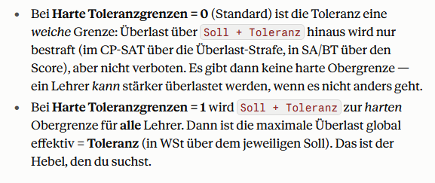
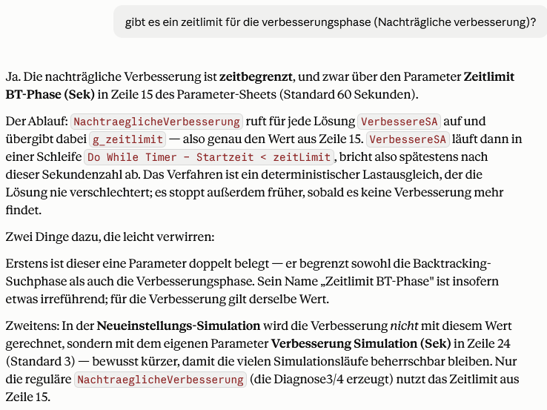
Optimierungsparameter
Parameter | Wert | Erklärung
Toleranz (Soll-Überschreitung) | 0.9 | Max. erlaubte Abweichung vom Soll-Wert (z.B. 2 = 2 Std. Puffer)
 |  | --- Scores ---
Klassenleitung | 0 | Bonus wenn Lehrer KlassenleiterIn dieser Klasse ist
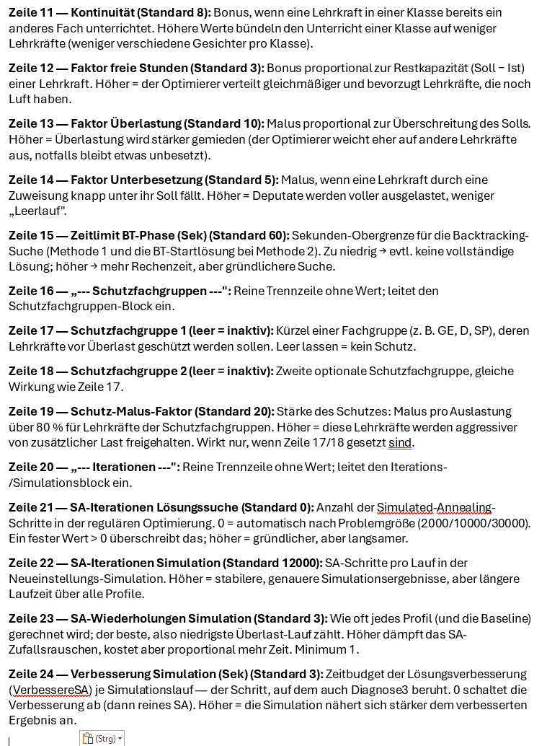
Wunsch Prio 3 | 0 | Lehrer hat dringenden Wunsch für diese Klasse
Wunsch Prio 2 | 0 | Lehrer hat mittleren Wunsch für diese Klasse
Wunsch Prio 1 | 0 | Lehrer hat schwachen Wunsch für diese Klasse
Anti-Wunsch Prio 2 | 0 | Abzug: Lehrer möchte diese Klasse nicht (Prio 2)
Anti-Wunsch Prio 1 | 0 | Abzug: Lehrer möchte diese Klasse vermeiden (Prio 1)
Kontinuität | 0 | Bonus wenn Lehrer schon anderes Fach in dieser Klasse hat
Faktor freie Stunden | 3 | Freie Stunden x Faktor = Bonus (höher = gleichmässigere Verteilung) | nicht zu groß wegen stack overflow
Faktor Überlastung | 10 | Überlastung x Faktor = Malus (höher = Überlastung stärker vermeiden)
Faktor Unterbesetzung | 5 | Unterbesetzung x Faktor = Malus (höher = Unterbesetzung stärker vermeiden)
Zeitlimit BT-Phase (Sek) | 200 | Max. Sekunden fuer Backtracking-Phase (z.B. 30, 60, 120) und für nachträgliche Verbesserung
--- Schutzfachgruppen --- |  | --- optional: Fachgruppen vor Ueberlast schuetzen ---
Schutzfachgruppe 1 |  | Fachgruppen-Kuerzel (z.B. GE, D, SP) oder leer lassen
Schutzfachgruppe 2 |  | Zweite Schutzfachgruppe oder leer lassen
Schutz-Malus-Faktor | 20 | Malus pro WSt Ueberschreitung fuer Schutzlehrer (hoeher = staerkerer Schutz)
Hinweis: Gelbe Felder editieren. Schutzfachgruppe leer lassen = inaktiv.
SA-Iterationen Loesungssuche | 0 | 0 = automatisch nach Groesse; sonst feste SA-Iterationen fuer die Loesungssuche
SA-Iterationen Simulation | 20000 | SA-Iterationen je Lauf in der Neueinstellungs-Simulation
SA-Wiederholungen Simulation | 2 | Wie oft jedes Profil gerechnet wird (bester Lauf zaehlt)
Verbesserung Simulation (Sek) | 200 | Zeitbudget der Loesungsverbesserung je Sim-Lauf (0 = keine Verbesserung)

CP-SAT Überlast-Strafe (Score/Std) | 50
CP-SAT Unterlast-Strafe (Score/Std) | 0
CP-SAT Unbesetzt-Strafe (Score/Eintrag) | 500
Harte Toleranzgrenzen (0/1) | 1
Globale Max-Überlast (WSt) | 1

Erläuterung
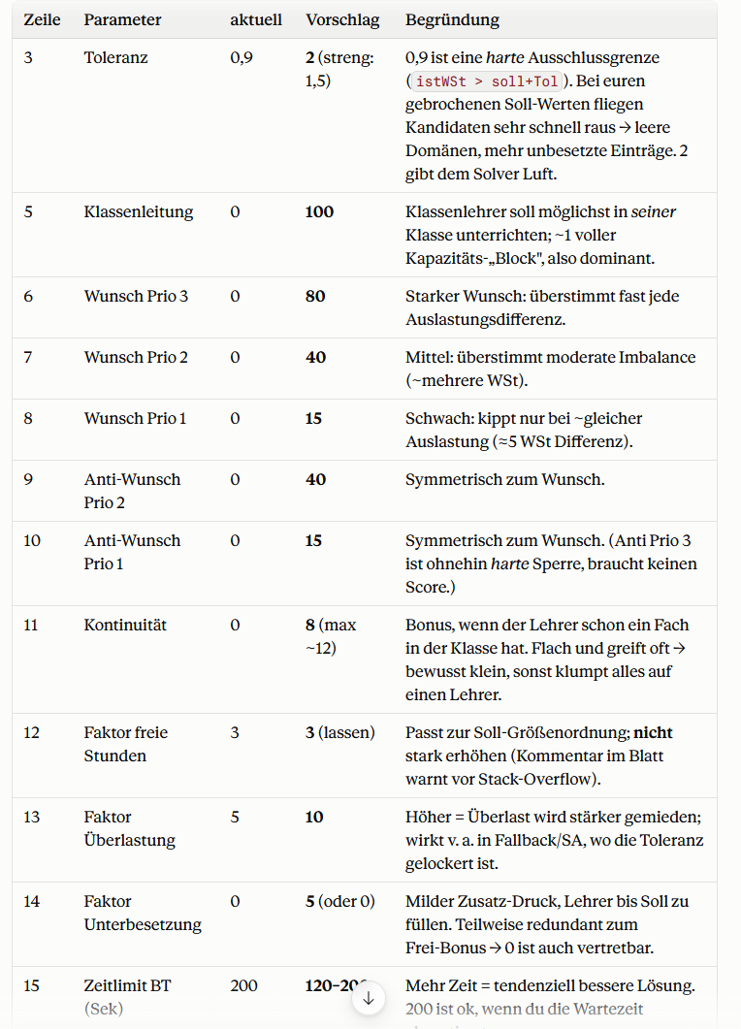
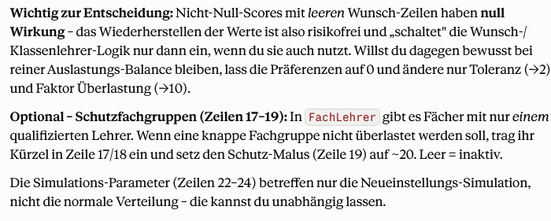
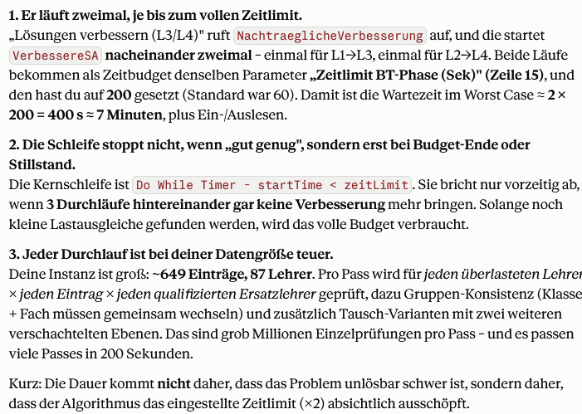
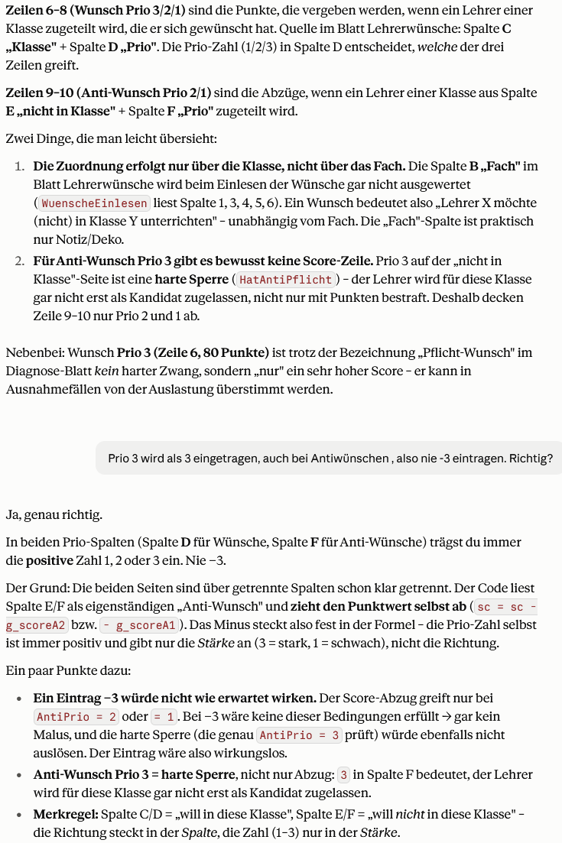
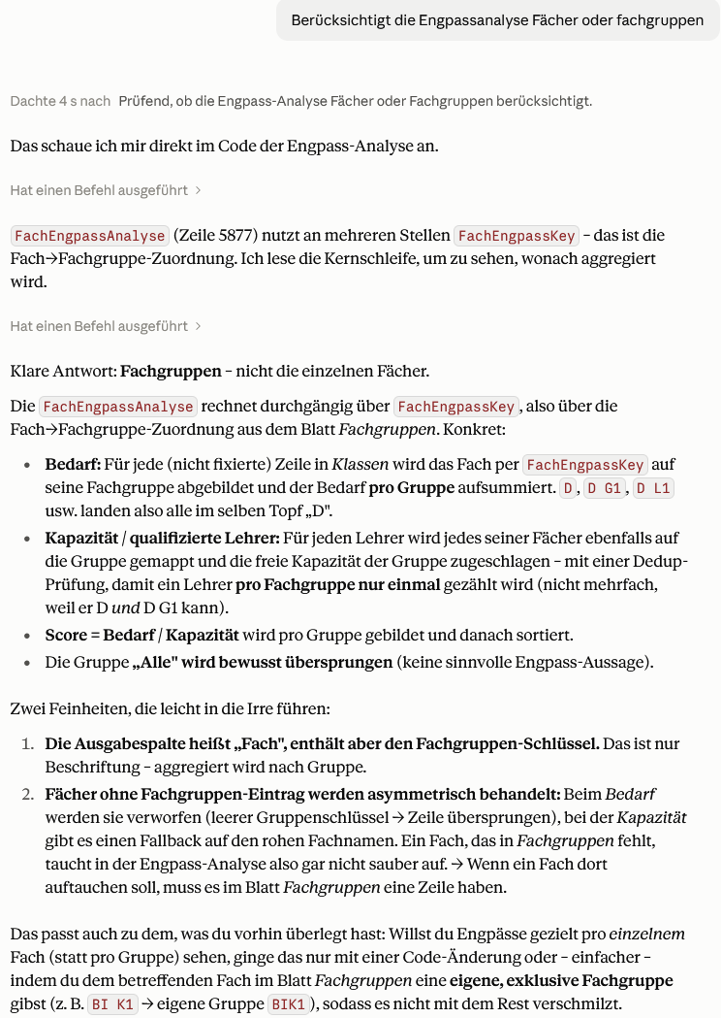
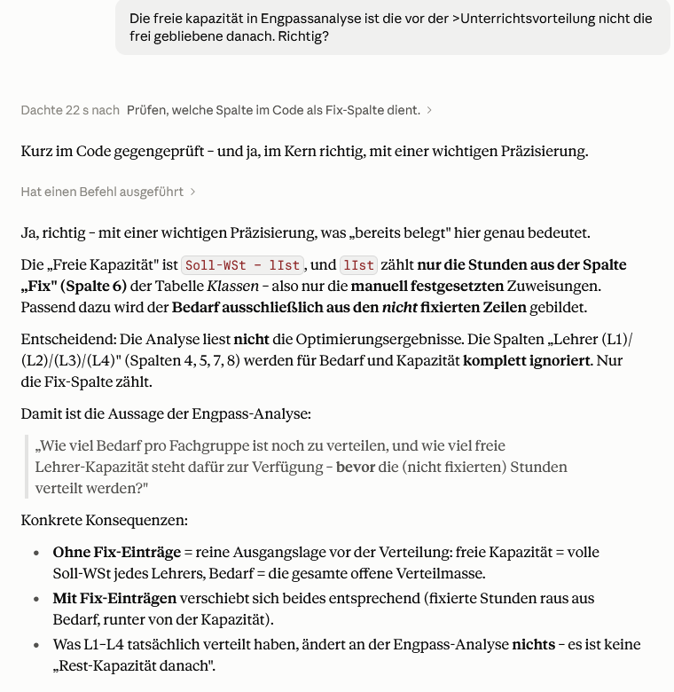
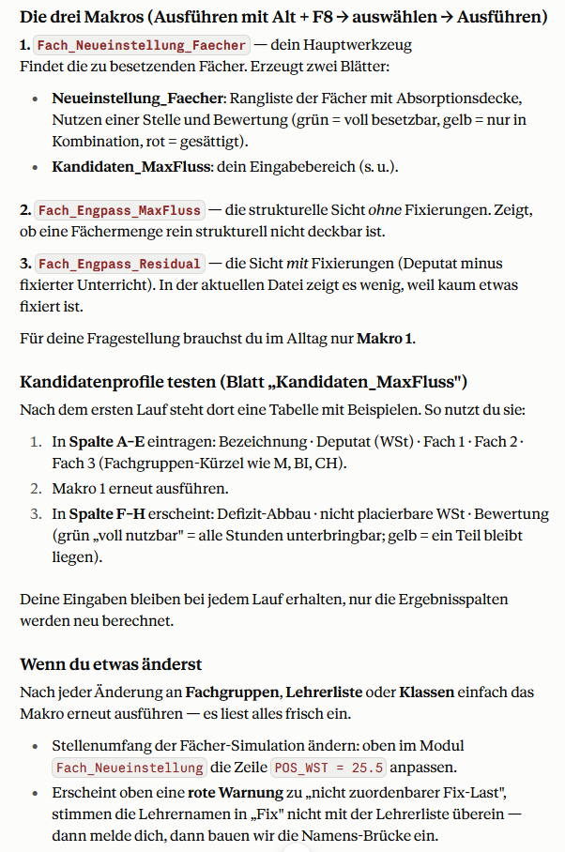
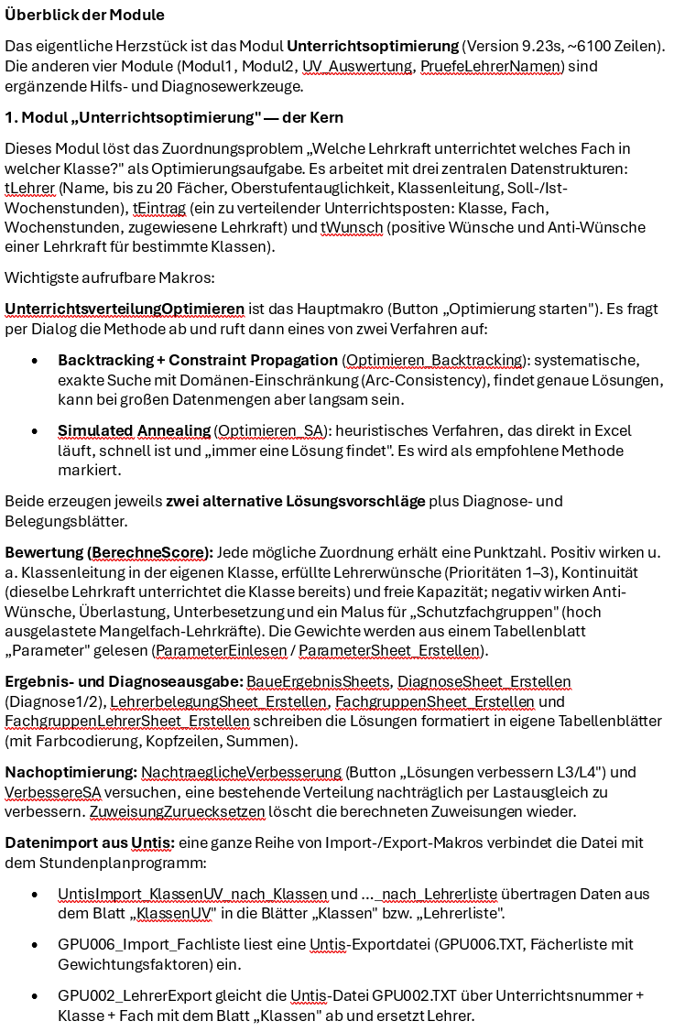
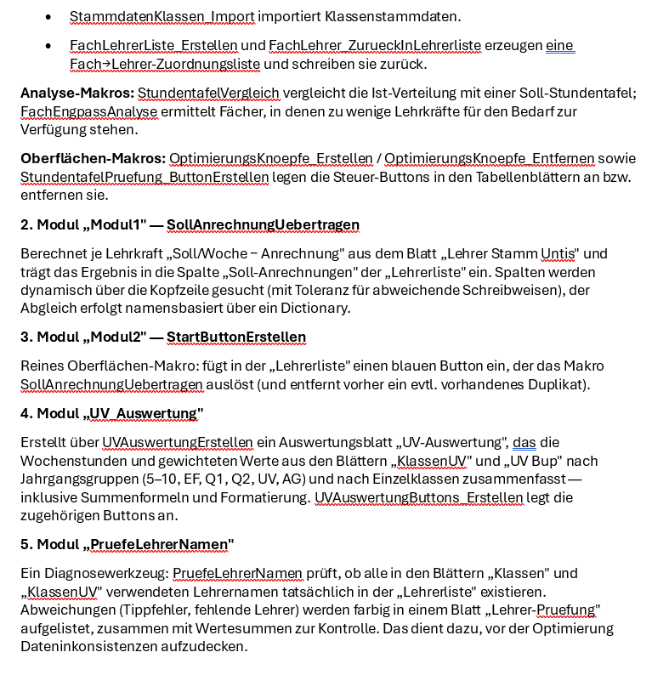
ERLAEUTERUNG - Tabellen und Begriffe
Aktualisiert: 14.09.2026 08:37 | Eigene Notizen bitte ab Spalte D eintragen (bleiben erhalten).

1) TABELLEN DER ARBEITSMAPPE
Tabelle | Beschreibung
Eingabe & Stammdaten
Parameter | Steuerparameter der Optimierung (z. B. Iterationszahl, Gewichte) mit Erklaerspalte.
Lehrerliste | Kern-Eingabe: je Lehrkraft die unterrichtbaren Faecher (Fach 1-20), Klassenleitung, Soll-Anrechnungen (Deputat).
Klassen | Kern-Eingabe / Bedarf: je Zeile ein Unterricht mit Klasse, Fach, WSt, Lehrer L1-L4, Fixierung (Fix) und gewichtetem Wert.
Lehrer Stamm Untis | Roh-Deputatsdaten aus Untis (Soll/Woche, Anrechnungen, Wert, Ist-Soll). Basis fuer die Soll-Anrechnungen.
Stammdaten Klassen | Klassen-Stammdaten (Langname, Klassenlehrer, Raum, Vorjahresname).
Fachgruppen | Zuordnung Fach-Kuerzel -> Fachgruppe. Steuert die gesamte Engpass-Logik; selbst gepflegt.
Lehrerwünsche | Wuensche und Anti-Wuensche der Lehrkraefte (bestimmte Faecher/Klassen, mit Prioritaet).
Stundentafel | Soll-Wochenstunden je Fach und Jahrgang (Vorgabe der Stundentafel).
KlassenUV | Roh-Import der Unterrichtsverteilung aus Untis. Quelle fuer die Tabelle Klassen.
Abgeleitete Hilfstabellen
FachLehrer | Erzeugte Matrix: welche Lehrkraft welches Fach unterrichten kann.
FachgruppenLehrer | Je Lehrkraft die engpass-relevanten Fachgruppen und das zugehoerige Soll.
Ergebnisse der Optimierung
Diagnose1 | Diagnose der Loesung 1 (Backtracking + Constraint-Propagation): Ist/Soll/Ueberlast je Lehrer, Ueberlast je Fachgruppe.
Diagnose2 | Diagnose der Loesung 2 (Backtracking + Constraint-Propagation).
Diagnose3 | Diagnose der Loesung 3 (per Simulated Annealing verbessert).
Diagnose4 | Diagnose der Loesung 4 (per Simulated Annealing verbessert).
Lehrerbelegung | Detaillierte Belegung je Lehrkraft (Klassen/Faecher/Stunden der gewaehlten Loesung).
Analysen & Empfehlungen
Engpass_Analyse | Je Fachgruppe: Bedarf, qualifizierte Lehrer, freie Kapazitaet, Engpass-Score. Plus Wahlpflicht-Detailabschnitt.
Neueinstellung | Solverbasierte Faecher-Empfehlung: Ueberlast je Fachgruppe, betroffene Lehrer, Oberstufenbezug, Robustheit.
Neueinstellung_Eingabe | Eingabefeld fuer Kandidatenprofile (Deputat + Faecher) der solverbasierten Simulation.
Neueinstellung_Simulation | Ergebnis der Profil-Simulation: Rang, Entlastung, verbleibende Ueberlast bzw. Ungedecktes.
Stundentafel_Pruefung | Vergleich Ist- gegen Soll-Wochenstunden je Klasse/Fach (Differenzen).
UV-Auswertung | Auswertung der Unterrichtsverteilung: Summen (WSt/Wert) je Fachgruppe.
Lehrer-Pruefung | Diagnose der Lehrernamen-Konsistenz zwischen den Blaettern.
Neue Max-Fluss-Blaetter (Zusatz-Makros)
Engpass_MaxFluss | Strukturelle Engpassanalyse OHNE Fixierungen: Bedarf/Kapazitaet, Defizit und Reserve je Fach (Satz von Hall).
Engpass_Residual | Dieselbe Analyse MIT Abzug des fixierten Unterrichts, plus Ueberlast je Fachgruppe.
Neueinstellung_Faecher | Zu besetzende Faecher: Absorptionsdecke und Nutzen einer Stelle je Fach.
Kandidaten_MaxFluss | Eingabe und Bewertung konkreter Bewerberprofile (Defizit-Abbau, nicht placierbare Stunden).
Fach_Fachgruppe | Liste aller Faecher aus Klassen mit ihrer Fachgruppe (oder 'nicht zugeordnet').
Sonstiges
Erläuterung | Dieses Legende-/Erlaeuterungsblatt.

2) BEGRIFFE IM BLATT Engpass_Residual
Begriff | Erklaerung
Bedarf gesamt (gemappt, WSt) | Summe aller Unterrichtsstunden aus Klassen, deren Fach einer Fachgruppe zugeordnet ist. Ungemappte Faecher (AGs) zaehlen nicht mit.
davon fixiert / gedeckt (WSt) | Der Teil des Bedarfs, der in Klassen bereits fest einer Lehrkraft zugewiesen ist (Spalte Fix ungleich '?'). Gilt als erledigt.
Offener Restbedarf (WSt) | Bedarf gesamt minus fixiert = die noch zu verteilenden Stunden. Nur diese gehen in die Deckungsrechnung ein.
Freie Rest-Kapazitaet (Wert) | Summe der Deputate (Soll-Anrechnungen, Wert-Einheit) minus der bereits fixierten Last = frei verfuegbare Lehrerstunden.
Residual Max-Fluss (deckbar) | Wie viele der offenen Reststunden sich mit der freien Rest-Kapazitaet und den Qualifikationen tatsaechlich gleichzeitig decken lassen.
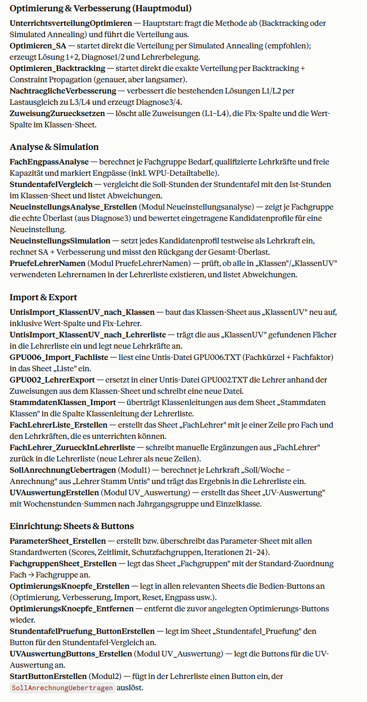
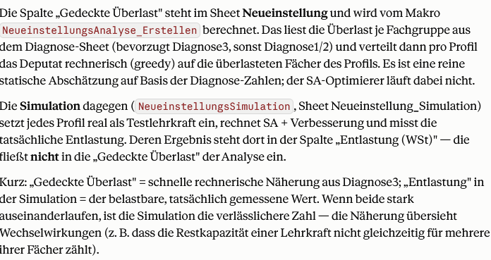
Residual-Defizit | Offener Restbedarf minus Residual Max-Fluss = Reststunden, die selbst bei optimaler Verteilung nicht deckbar sind. 0 = alles Offene deckbar.

3) METHODIK - wie die Analyse-Werte entstehen (und was sie NICHT bedeuten)
Grundunterscheidungen
Strukturell vs. realisiert | Max-Fluss-Blaetter rechnen STRUKTURELL (Bestfall der Deckung, ohne konkreten Plan). Diagnose/Simulation rechnen REALISIERT (ein echter, geloester Plan). Struktur zeigt das Minimum, der Solver das tatsaechlich Erreichbare.
Ueberlast vs. Defizit | Ueberlast = Stunden, die Lehrkraefte in einem konkreten Plan ueber ihr Soll leisten. Defizit = strukturell nicht deckbarer Bedarf. Zwei verschiedene Groessen - nicht verwechseln.
Fach vs. Fachgruppe | Alle Engpass-/Neueinstellungs-Rechnungen laufen auf Fachgruppen-Ebene (M, BI, PH ...), nicht auf einzelnen Kurs-/Differenzierungsfaechern.
WSt vs. Wert | Bedarf in Wochenstunden (WSt), Kapazitaet in Anrechnungs-Wert (Soll-Anrechnungen). Beide unterscheiden sich nur um ~1 Prozent (Anrechnungsfaktoren).
Engpass_Analyse (klassische Pro-Fach-Analyse)
So berechnet | Je Fachgruppe: Bedarf (Summe WSt) gegen die Kapazitaet aller qualifizierten Lehrkraefte; Score = Bedarf/Kapazitaet.
Bedeutet | Ob ein einzelnes Fach fuer sich genug qualifizierte Stunden hat.
Bedeutet NICHT | Erkennt KEINE Sammel-Engpaesse: ein Fach kann allein reichen, aber mit anderen um dieselben mehrfach-qualifizierten Lehrkraefte konkurrieren. Dafuer die Max-Fluss-Analyse.
Diagnose1-4 (solverbasierte Optimierung)
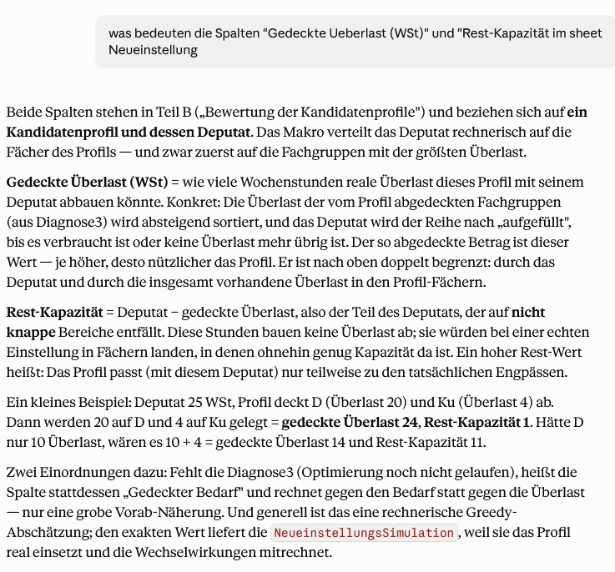
So berechnet | Der gesamte Unterricht wird tatsaechlich verteilt (Backtracking+CP bzw. SA). Je Lehrkraft Ist minus Soll = Ueberlast, je Fachgruppe aufsummiert.
Bedeutet | Wo ein KONKRETER Plan die Kapazitaet ueber das Soll hinaus strapaziert.
Bedeutet NICHT | Loesungsabhaengig (Laeufe koennen leicht abweichen). Ueberlast ist nicht dasselbe wie strukturelle Deckungsluecke.
Neueinstellung (solverbasierte Empfehlung)
So berechnet | Rangfolge der Fachgruppen nach echter Ueberlast (aus Diagnose3), plus qualifizierte Lehrer, Oberstufenbezug, Robustheit.
Bedeutet | Welche Faecher im aktuellen Plan am staerksten ueberlastet sind - gute Einstell-Kandidaten.
Bedeutet NICHT | Haengt an der gewaehlten Loesung (Diagnose3); die Rangfolge kann sich mit einer anderen Verteilung verschieben.
Neueinstellung_Simulation (Profil-Simulation, solverbasiert)
So berechnet | Je Profil wird der Plan MIT der hypothetischen Lehrkraft mehrfach neu optimiert (SA + Verbesserung), verglichen gegen die Baseline ohne Neueinstellung.
Ueberlast nachher | Rest-Ueberlast des Gesamtplans mit dieser Kraft.
Entlastung | Baseline-Ueberlast minus Ueberlast nachher (Sortierkriterium; mehr = besser).
Zugew. WSt (neu) | Tatsaechlich zugeteilte Stunden der neuen Kraft. Deutlich unter dem Deputat = Stelle wird nicht ausgelastet.
Ungedeckt nachher | Anzahl noch unbesetzter Unterrichts-Eintraege nach der Einstellung.
Bedeutet NICHT | Stochastisch (bestes aus mehreren SA-Laeufen); bewertet jedes Profil einzeln; zerlegt nicht, welches Fach genau wirkt.
Engpass_MaxFluss (strukturell, ohne Fixierungen)
So berechnet | Bipartiter Fluss Quelle -> Lehrer(Soll) -> Fachgruppe(qualifiziert) -> Senke(Bedarf). Max-Fluss = gleichzeitig deckbarer Bedarf; Defizit = Bedarf minus Max-Fluss; Reserve je Fach ueber Grenzbetrachtung.
Bedeutet | Das strukturelle Minimum (Satz von Hall): gibt es eine Faechermenge, deren gemeinsamer Bedarf die gemeinsame qualifizierte Kapazitaet uebersteigt - unabhaengig von jeder Zuteilung. Findet auch Sammel-Engpaesse.
Bedeutet NICHT | Kein Stundenplan: keine Zeitkollisionen, Raeume, Wuensche, Teilzeit. Nutzt das volle Soll; ungemappte AGs und fixierte Sonderstunden bleiben aussen vor (dafuer die Residual-Variante).
Engpass_Residual (strukturell, mit Fixierungen)
So berechnet | Wie Engpass_MaxFluss, aber das Deputat wird um den fixierten Unterricht gekuerzt und der fixierte gemappte Bedarf gilt als gedeckt. Block B verteilt zusaetzlich die Ueberlast je Fachgruppe.
Bedeutet | Der noch OFFENE strukturelle Engpass, nachdem der bereits fixierte Unterricht beruecksichtigt ist.
Bedeutet NICHT | Ohne Fixierungen identisch zu Engpass_MaxFluss.
Neueinstellung_Faecher (zu besetzende Faecher)
So berechnet | Je Fachgruppe wird testweise eine Lehrkraft eingefuegt. Absorptionsdecke = max. Zusatz-WSt, die dort noch produktiv unterzubringen sind; Nutzen 1 Stelle = Defizit-Abbau einer Stelle nur in diesem Fach.
Bedeutet | Welche Faecher eine Neueinstellung aufnehmen koennen (voll besetzbar), welche nur in Kombination, welche gesaettigt sind (Stunden nicht placierbar).
Bedeutet NICHT | Waehlt nicht die optimale Kombination mehrerer Stellen; betrachtet je Fach eine Einzelstelle.
Kandidaten_MaxFluss (Profil-Bewertung, strukturell)
So berechnet | Je Profil wird eine Phantom-Lehrkraft (Deputat + Fachgruppen) eingefuegt und der Defizit-Abbau gemessen. Block KOMBINATION fuegt alle gleichzeitig ein (real genutzt je Kandidat); Block KUMULATIV addiert in Zeilenreihenfolge auf.
Bedeutet | Struktureller Effekt konkreter Profile - einzeln, gemeinsam, kumulativ. 'nicht placierbar' = Stunden, die im Fach keinen Restbedarf mehr finden.
Bedeutet NICHT | Keine Stundenplan-Pruefung; strukturelles Gegenstueck zur solverbasierten Neueinstellung_Simulation. Beide sollten dieselbe Richtung zeigen.

 |  | Parameter Sheet

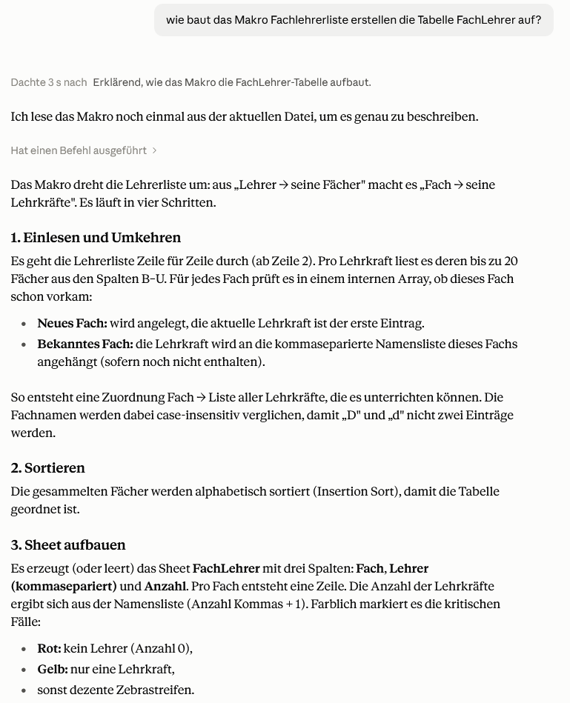

 |  | Parameter Sheet

